DS_HOP DONG_2026
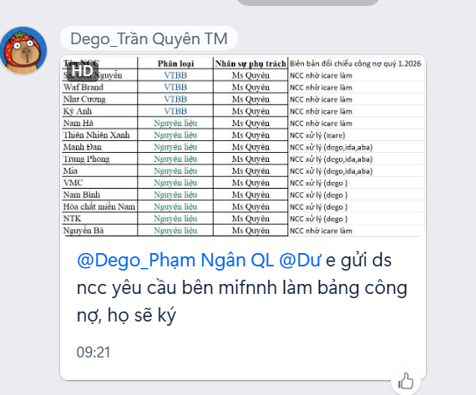
 | DANH SÁCH THÔNG TIN HỢP ĐỒNG NGUYÊN TÁC KÝ VỚI CÁC NHÀ CUNG CẤP
 | * **Ô tô vàng là các NCC chưa ký Hợp đồng Nguyên tác

 | LOẠI | NSPT | NCC | DEGO | IDA | ABA | Ghi chú
1 | NHÃN | Ms Dung | Cẩm Hùng | 2026-12-12 | 2026-12-12 | 2026-12-12
2 | NHÃN, Nhãn Metalize | Ms Dung | Mộc Ấn
3 | Túi flexo, Túi in cuộn màng, NHÃN | Ms Dung | Tân Đức
4 | NHÃN, Hộp | Ms Dung | Quang Đạt
5 | Nhãn Thùng | Ms Dung | Thành Công
6 | THÙNG | Mr Tiên | Đông Tây | 2026-12-31 | 2026-12-31 | 2026-12-31
7 | THÙNG | Mr Tiên | Oanh Design
8 | Chai khác, Nắp, Cốc đông, Can/Xô | Ms Thịnh | Phương Nam |  |  |  | Chưa ký, NCC chưa đồng ý điều khoản
9 | Cốc đong, Chai nhôm | Ms Thịnh | Phl | 2027-12-31 | 2027-12-31 | 2027-12-31
10 | Chai Khác, Nắp, Cốc đông | Ms Thịnh | Vinaco | 2026-12-31 | 2026-12-31 | 2026-12-31
11 | Chai khác | Ms Thịnh | Hồ Gia |  |  |  | NCC Đang xem Hợp đồng
12 | Chai Khác, Nắp, Chai Xô | Ms Thịnh | Hns | 30/09/2026
13 | CHAI NHÔM, Nắp | Ms Thịnh | Minh Ngọc | 2028-12-31 | 2028-12-31 | 2028-12-31
14 | Chai khác | Ms Thịnh | Sáng Tâm |  |  |  | Không phát sinh giao dịch
15 | Chai khác, Nắp | Ms Thịnh | Thiên An Phú |  |  |  | Có HĐ NCC đã ký nhưng NCC không đồng ý cập nhật điều khoản
16 | Chai khác, Nắp | Ms Thịnh | An Tín | 2026-12-31
17 | NL | Ms Quyên | Vĩnh Nam Anh | 2030-12-31
18 | NL | Ms Quyên | Việt Mỹ | 2026-12-31
19 | NL | Ms Quyên | Hiền Phan Long An | 2026-12-31
20 | NL | Ms Quyên | Hải Bình | 2026-12-31
21 | NL | Ms Quyên | Mekong | 2026-12-31
22 | NL | Ms Quyên | Kel | 2026-12-31
23 | NL | Ms Quyên | Hóa Chất Miền Nam | 2026-12-31
24 | Màng co | Ms Quyên | Cao Vạn Thịnh
25 | NL | Ms Quyên | VNT | 2026-12-31
26 | NL | Ms Quyên | Ntk | 2026-12-31
27 | NL | Ms Quyên | AP TECHEM | 2026-12-31
31 | NL | Ms Quyên | Nam Bình | 2026-12-31
32 | NL | Ms Quyên | TRẦN TIẾN |  |  |  | NCC mới, chưa mua hàng nên chưa ký HĐ
33 | NL | Ms Quyên | HÓA CHẤT VIỆT MỸ | 2026-12-31
34 | Chai Pet có vòi | Ms Quyên | Kỳ Anh | 2026-12-31
35 | NL | Ms Quyên | Nutifer Vn, Hiền Phan | 2026-12-31
36 | NL | Ms Quyên | Aqua | 2026-12-31

